Лист1
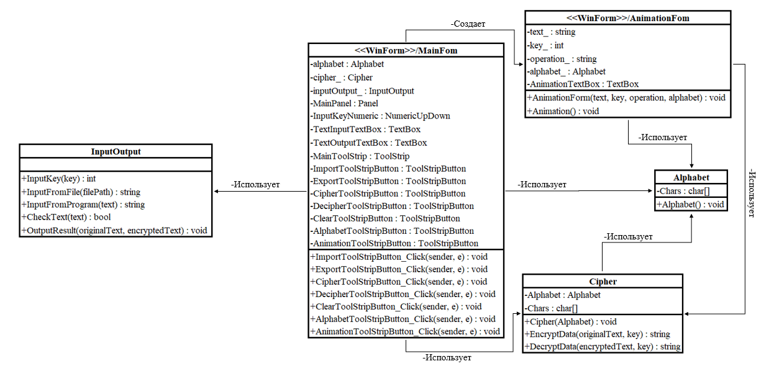
Alphabet | Cipher | InputOutput | <<WinForm>>/MainFom | <<WinForm>>/AnimationFom
-Chars : char[] | -Alphabet : Alphabet |  | -alphabet : Alphabet | -text_ : string
+Alphabet() : void | -Chars : char[] | +InputKey(key) : int | -cipher_ : Cipher | -key_ : int
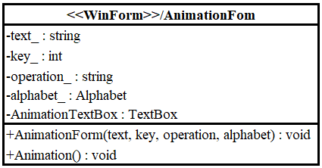
 | +Cipher(Alphabet) : void | +InputFromFile(filePath) : string | -inputOutput_ : InputOutput | -operation_ : string
-Создает
 | +EncryptData(originalText, key) : string | +InputFromProgram(text) : string | -MainPanel : Panel | -alphabet_ : Alphabet
 | +DecryptData(encryptedText, key) : string | +CheckText(text) : bool | -InputKeyNumeric : NumericUpDown | -AnimationTextBox : TextBox
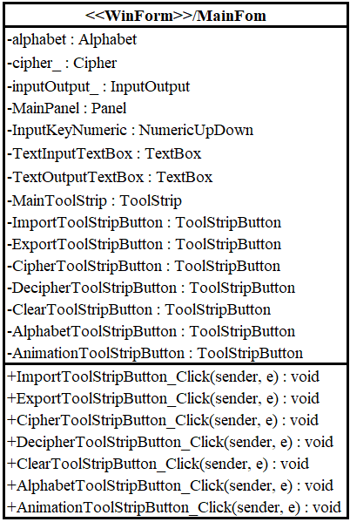
 |  | +OutputResult(originalText, encryptedText) : void | -TextInputTextBox : TextBox | +AnimationForm(text, key, operation, alphabet) : void
 |  |  | -TextOutputTextBox : TextBox | +Animation() : void
 |  |  | -MainToolStrip : ToolStrip
 |  |  | -ImportToolStripButton : ToolStripButton
 |  |  | -ExportToolStripButton : ToolStripButton
 |  |  | -CipherToolStripButton : ToolStripButton
 |  |  | -DecipherToolStripButton : ToolStripButton
-Использует
 |  |  | -ClearToolStripButton : ToolStripButton
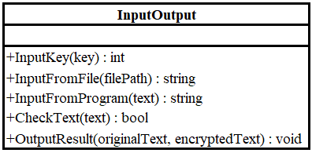
 |  |  | -AlphabetToolStripButton : ToolStripButton
-Использует
 |  |  | -AnimationToolStripButton : ToolStripButton
-Использует
-Использует
 |  |  | +ImportToolStripButton_Click(sender, e) : void
 |  |  | +ExportToolStripButton_Click(sender, e) : void
 |  |  | +CipherToolStripButton_Click(sender, e) : void
 |  |  | +DecipherToolStripButton_Click(sender, e) : void
-Использует
 |  |  | +ClearToolStripButton_Click(sender, e) : void
 |  |  | +AlphabetToolStripButton_Click(sender, e) : void
 |  |  | +AnimationToolStripButton_Click(sender, e) : void

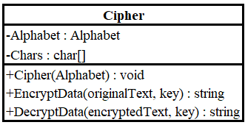

-Использует

